배출권별 거래 추이
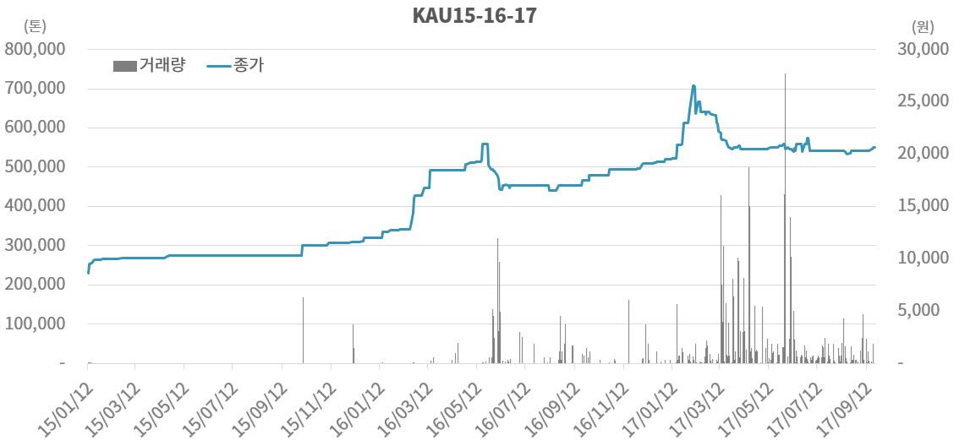
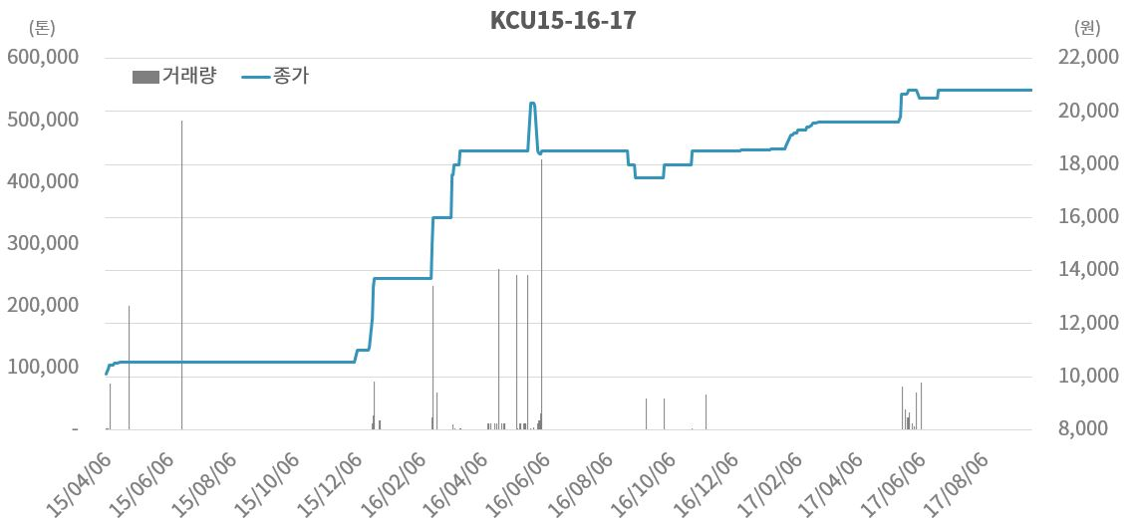
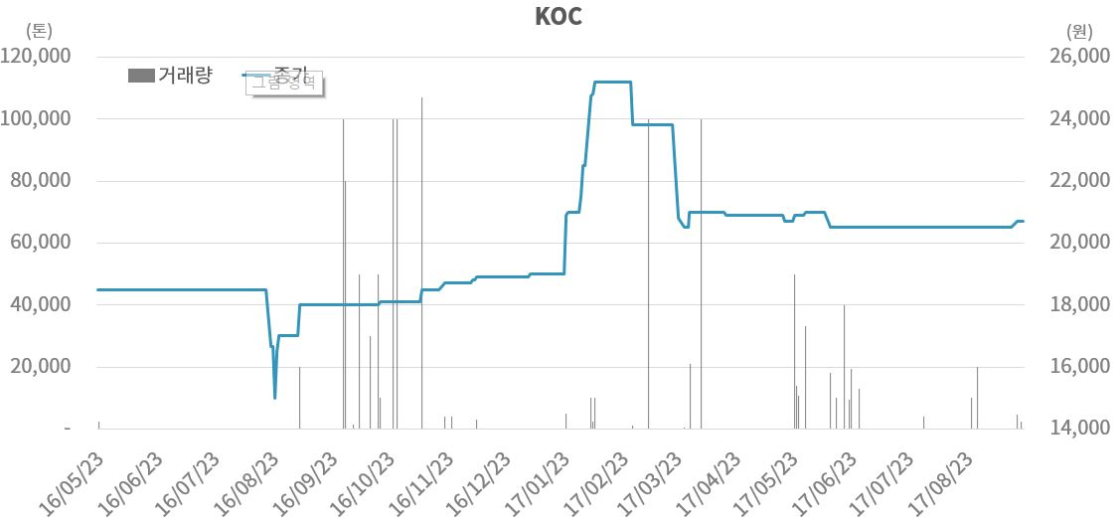
배출권별 거래 추이
← 첫 화면으로 바로가기

▶ 할당배출권(KAU), 상쇄배출권(KCU), 외부사업감축실적(KOC) 기준가격 및 거래량 추이(15.01.12~17.09.22)
▶ 3차 이행연도 예상 과징금('17.09.22 기준)
※ 과징금 산정 기준(배출권거래법 제33조 제1항)
해당 이행연도의 배출권의 평균시장가격의 3배
1) 해당 이행연도 : 2차 이행연도
2) 해당 이행연도의 배출권 : KAU16, KAU17
- KAU16 : 2017.01.01-06.30
- KAU17 : 2017.01.01-12.29
3) 평균시장가격 : 20,821원
※ 1차 이행연도 실제 과징금 : 36,084 원
※ 2차 이행연도 실제 과징금 : 52,102 원
: 62,463 원

KCU17_실적
KCU16 거래 실적

구분 | 가격 |  |  |  |  | 거래량(톤) |  |  | 거래대금(원) |  |  | 평균거래가격(원)
 | 시가 | 고가 | 저가 | 종가 | 등락률 | 경쟁매매 | 협의매매 | 종합 | 경쟁매매 | 협의매매 | 종합 | 경쟁매매 | 협의매매 | 종합 | 주간평균거래가
2017-04-04 | 19,600 | 19,600 | 19,600 | 19,600 | 0.00 | - | - | - | - | - | - | - | - | -
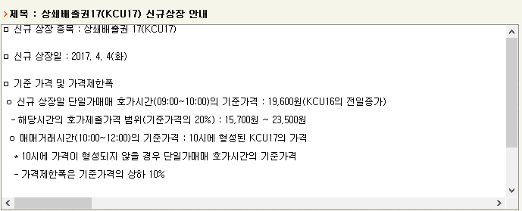
2017-04-05 | 19,600 | 19,600 | 19,600 | 19,600 | 0.00 | - | - | - | - | - | - | - | - | -
2017-04-06 | 19,600 | 19,600 | 19,600 | 19,600 | 0.00 | - | - | - | - | - | - | - | - | -
2017-04-07 | 19,600 | 19,600 | 19,600 | 19,600 | 0.00 | - | - | - | - | - | - | - | - | -
2017-04-10 | 19,600 | 19,600 | 19,600 | 19,600 | 0.00 | - | - | - | - | - | - | - | - | -
2017-04-11 | 19,600 | 19,600 | 19,600 | 19,600 | 0.00 | - | - | - | - | - | - | - | - | -
2017-04-12 | 19,600 | 19,600 | 19,600 | 19,600 | 0.00 | - | - | - | - | - | - | - | - | -
2017-04-13 | 19,600 | 19,600 | 19,600 | 19,600 | 0.00 | - | - | - | - | - | - | - | - | -
2017-04-14 | 19,600 | 19,600 | 19,600 | 19,600 | 0.00 | - | - | - | - | - | - | - | - | -
2017-04-17 | 19,600 | 19,600 | 19,600 | 19,600 | 0.00 | - | - | - | - | - | - | - | - | -
2017-04-18 | 19,600 | 19,600 | 19,600 | 19,600 | 0.00 | - | - | - | - | - | - | - | - | -
2017-04-19 | 19,600 | 19,600 | 19,600 | 19,600 | 0.00 | - | - | - | - | - | - | - | - | -
2017-04-20 | 19,600 | 19,600 | 19,600 | 19,600 | 0.00 | - | - | - | - | - | - | - | - | -
2017-04-21 | 19,600 | 19,600 | 19,600 | 19,600 | 0.00 | - | - | - | - | - | - | - | - | -
2017-04-24 | 19,600 | 19,600 | 19,600 | 19,600 | 0.00 | - | - | - | - | - | - | - | - | -
2017-04-25 | 19,600 | 19,600 | 19,600 | 19,600 | 0.00 | - | - | - | - | - | - | - | - | -
2017-04-26 | 19,600 | 19,600 | 19,600 | 19,600 | 0.00 | - | - | - | - | - | - | - | - | -
2017-04-27 | 19,600 | 19,600 | 19,600 | 19,600 | 0.00 | - | - | - | - | - | - | - | - | -
2017-04-28 | 19,600 | 19,600 | 19,600 | 19,600 | 0.00 | - | - | - | - | - | - | - | - | -
2017-05-02 | 19,600 | 19,600 | 19,600 | 19,600 | 0.00 | - | - | - | - | - | - | - | - | -
2017-05-04 | 19,600 | 19,600 | 19,600 | 19,600 | 0.00 | - | - | - | - | - | - | - | - | -
2017-05-08 | 19,600 | 19,600 | 19,600 | 19,600 | 0.00 | - | - | - | - | - | - | - | - | -
2017-05-10 | 19,600 | 19,600 | 19,600 | 19,600 | 0.00 | - | - | - | - | - | - | - | - | -
2017-05-11 | 19,600 | 19,600 | 19,600 | 19,600 | 0.00 | - | - | - | - | - | - | - | - | -
2017-05-12 | 19,600 | 19,600 | 19,600 | 19,600 | 0.00 | - | - | - | - | - | - | - | - | -
2017-05-15 | 19,600 | 19,600 | 19,600 | 19,600 | 0.00 | - | - | - | - | - | - | - | - | -
2017-05-16 | 19,600 | 19,600 | 19,600 | 19,600 | 0.00 | - | - | - | - | - | - | - | - | -
2017-05-17 | 19,600 | 19,600 | 19,600 | 19,600 | 0.00 | - | - | - | - | - | - | - | - | -
2017-05-18 | 19,600 | 19,600 | 19,600 | 19,600 | 0.00 | - | - | - | - | - | - | - | - | -
2017-05-19 | 19,600 | 19,600 | 19,600 | 19,600 | 0.00 | - | - | - | - | - | - | - | - | -
2017-05-22 | 19,600 | 19,600 | 19,600 | 19,600 | 0.00 | - | - | - | - | - | - | - | - | -
2017-05-23 | 19,600 | 19,600 | 19,600 | 19,600 | 0.00 | - | - | - | - | - | - | - | - | -
2017-05-24 | 19,600 | 19,600 | 19,600 | 19,600 | 0.00 | - | - | - | - | - | - | - | - | -
2017-05-25 | 19,600 | 19,600 | 19,600 | 19,600 | 0.00 | - | - | - | - | - | - | - | - | -
2017-05-26 | 19,600 | 19,600 | 19,600 | 19,600 | 0.00 | - | - | - | - | - | - | - | - | -
2017-05-29 | 19,600 | 19,600 | 19,600 | 19,600 | 0.00 | - | - | - | - | - | - | - | - | -
2017-05-30 | 19,600 | 19,600 | 19,600 | 19,600 | 0.00 | - | - | - | - | - | - | - | - | -
2017-05-31 | 19,600 | 19,600 | 19,600 | 19,600 | 0.00 | - | - | - | - | - | - | - | - | -
2017-06-01 | 19,600 | 19,600 | 19,600 | 19,600 | 0.00 | - | - | - | - | - | - | - | - | -
2017-06-02 | 19,600 | 19,600 | 19,600 | 19,600 | 0.00 | - | - | - | - | - | - | - | - | -
2017-06-05 | 19,600 | 19,600 | 19,600 | 19,600 | 0.00 | - | - | - | - | - | - | - | - | -
2017-06-07 | 19,600 | 19,600 | 19,600 | 19,600 | 0.00 | - | - | - | - | - | - | - | - | -
2017-06-08 | 19,600 | 19,600 | 19,600 | 19,600 | 0.00 | - | - | - | - | - | - | - | - | -
2017-06-09 | 19,600 | 19,600 | 19,600 | 19,600 | 0.00 | - | - | - | - | - | - | - | - | -
2017-06-12 | 19,600 | 19,600 | 19,600 | 19,600 | 0.00 | - | - | - | - | - | - | - | - | -
2017-06-13 | 19,600 | 19,600 | 19,600 | 19,600 | 0.00 | - | - | - | - | - | - | - | - | -
2017-06-14 | 19,600 | 19,600 | 19,600 | 19,600 | 0.00 | - | - | - | - | - | - | - | - | -
2017-06-15 | 19,600 | 19,600 | 19,600 | 19,600 | 0.00 | - | - | - | - | - | - | - | - | -
2017-06-16 | 19,600 | 19,600 | 19,600 | 19,600 | 0.00 | - | - | - | - | - | - | - | - | -
2017-06-19 | 19,600 | 19,600 | 19,600 | 19,600 | 0.00 | - | - | - | - | - | - | - | - | -
2017-06-20 | 19,600 | 19,600 | 19,600 | 19,600 | 0.00 | - | - | - | - | - | - | - | - | -
2017-06-21 | 20,000 | 20,000 | 20,000 | 20,000 | 2.04 | - | - | - | - | - | - | - | - | -
2017-06-22 | 20,000 | 20,000 | 20,000 | 20,000 | 0.00 | - | - | - | - | - | - | - | - | -
2017-06-23 | 20,000 | 20,000 | 20,000 | 20,000 | 0.00 | - | - | - | - | - | - | - | - | -
2017-06-26 | 20,000 | 20,000 | 20,000 | 20,000 | 0.00 | - | - | - | - | - | - | - | - | -
2017-06-27 | 20,000 | 20,000 | 20,000 | 20,000 | 0.00 | - | - | - | - | - | - | - | - | -
2017-06-28 | 20,000 | 20,000 | 20,000 | 20,000 | 0.00 | - | - | - | - | - | - | - | - | -
2017-06-29 | 20,000 | 20,000 | 20,000 | 20,000 | 0.00 | - | - | - | - | - | - | - | - | -
2017-06-30 | 20,000 | 20,000 | 20,000 | 20,000 | 0.00 | - | - | - | - | - | - | - | - | -
2017-07-03 | 20,800 | 20,800 | 20,800 | 20,800 | 0.00 | - | - | - | - | - | - | - | - | -
2017-07-04 | 20,800 | 20,800 | 20,800 | 20,800 | 0.00 | - | - | - | - | - | - | - | - | -
2017-07-05 | 20,800 | 20,800 | 20,800 | 20,800 | 0.00 | - | - | - | - | - | - | - | - | -
2017-07-06 | 20,800 | 20,800 | 20,800 | 20,800 | 0.00 | - | - | - | - | - | - | - | - | -
2017-07-07 | 20,800 | 20,800 | 20,800 | 20,800 | 0.00 | - | - | - | - | - | - | - | - | -
2017-07-10 | 20,800 | 20,800 | 20,800 | 20,800 | 0.00 | - | - | - | - | - | - | - | - | -
2017-07-11 | 20,800 | 20,800 | 20,800 | 20,800 | 0.00 | - | - | - | - | - | - | - | - | -
2017-07-12 | 20,800 | 20,800 | 20,800 | 20,800 | 0.00 | - | - | - | - | - | - | - | - | -
2017-07-13 | 20,800 | 20,800 | 20,800 | 20,800 | 0.00 | - | - | - | - | - | - | - | - | -
2017-07-14 | 20,800 | 20,800 | 20,800 | 20,800 | 0.00 | - | - | - | - | - | - | - | - | -
2017-07-17 | 20,800 | 20,800 | 20,800 | 20,800 | 0.00 | - | - | - | - | - | - | - | - | -
2017-07-18 | 20,800 | 20,800 | 20,800 | 20,800 | 0.00 | - | - | - | - | - | - | - | - | -
2017-07-19 | 20,800 | 20,800 | 20,800 | 20,800 | 0.00 | - | - | - | - | - | - | - | - | -
2017-07-20 | 20,800 | 20,800 | 20,800 | 20,800 | 0.00 | - | - | - | - | - | - | - | - | -
2017-07-21 | 20,800 | 20,800 | 20,800 | 20,800 | 0.00 | - | - | - | - | - | - | - | - | -
2017-07-24 | 20,800 | 20,800 | 20,800 | 20,800 | 0.00 | - | - | - | - | - | - | - | - | -
2017-07-25 | 20,800 | 20,800 | 20,800 | 20,800 | 0.00 | - | - | - | - | - | - | - | - | -
2017-07-26 | 20,800 | 20,800 | 20,800 | 20,800 | 0.00 | - | - | - | - | - | - | - | - | -
2017-07-27 | 20,800 | 20,800 | 20,800 | 20,800 | 0.00 | - | - | - | - | - | - | - | - | -
2017-07-28 | 20,800 | 20,800 | 20,800 | 20,800 | 0.00 | - | - | - | - | - | - | - | - | -
2017-07-31 | 20,800 | 20,800 | 20,800 | 20,800 | 0.00 | - | - | - | - | - | - | - | - | -
2017-08-01 | 20,800 | 20,800 | 20,800 | 20,800 | 0.00 | - | - | - | - | - | - | - | - | -
2017-08-02 | 20,800 | 20,800 | 20,800 | 20,800 | 0.00 | - | - | - | - | - | - | - | - | -
2017-08-03 | 20,800 | 20,800 | 20,800 | 20,800 | 0.00 | - | - | - | - | - | - | - | - | -
2017-08-04 | 20,800 | 20,800 | 20,800 | 20,800 | 0.00 | - | - | - | - | - | - | - | - | -
2017-08-07 | 20,800 | 20,800 | 20,800 | 20,800 | 0.00 | - | - | - | - | - | - | - | - | -
2017-08-08 | 20,800 | 20,800 | 20,800 | 20,800 | 0.00 | - | - | - | - | - | - | - | - | -
2017-08-09 | 20,800 | 20,800 | 20,800 | 20,800 | 0.00 | - | - | - | - | - | - | - | - | -
2017-08-10 | 20,800 | 20,800 | 20,800 | 20,800 | 0.00 | - | - | - | - | - | - | - | - | -
2017-08-11 | 20,800 | 20,800 | 20,800 | 20,800 | 0.00 | - | - | - | - | - | - | - | - | -
2017-08-14 | 20,800 | 20,800 | 20,800 | 20,800 | 0.00 | - | - | - | - | - | - | - | - | -
2017-08-16 | 20,800 | 20,800 | 20,800 | 20,800 | 0.00 | - | - | - | - | - | - | - | - | -
2017-08-17 | 20,800 | 20,800 | 20,800 | 20,800 | 0.00 | - | - | - | - | - | - | - | - | -
2017-08-18 | 20,800 | 20,800 | 20,800 | 20,800 | 0.00 | - | - | - | - | - | - | - | - | -
2017-08-21 | 20,800 | 20,800 | 20,800 | 20,800 | 0.00 | - | - | - | - | - | - | - | - | -
2017-08-22 | 20,800 | 20,800 | 20,800 | 20,800 | 0.00 | - | - | - | - | - | - | - | - | -
2017-08-23 | 20,800 | 20,800 | 20,800 | 20,800 | 0.00 | - | - | - | - | - | - | - | - | -
2017-08-24 | 20,800 | 20,800 | 20,800 | 20,800 | 0.00 | - | - | - | - | - | - | - | - | -
2017-08-25 | 20,800 | 20,800 | 20,800 | 20,800 | 0.00 | - | - | - | - | - | - | - | - | -
2017-08-28 | 20,800 | 20,800 | 20,800 | 20,800 | 0.00 | - | - | - | - | - | - | - | - | -
2017-08-29 | 20,800 | 20,800 | 20,800 | 20,800 | 0.00 | - | - | - | - | - | - | - | - | -
2017-08-30 | 20,800 | 20,800 | 20,800 | 20,800 | 0.00 | - | - | - | - | - | - | - | - | -
2017-08-31 | 20,800 | 20,800 | 20,800 | 20,800 | 0.00 | - | - | - | - | - | - | - | - | -
2017-09-01 | 20,800 | 20,800 | 20,800 | 20,800 | 0.00 | - | - | - | - | - | - | - | - | -
2017-09-04 | 20,800 | 20,800 | 20,800 | 20,800 | 0.00 | - | - | - | - | - | - | - | - | -
2017-09-05 | 20,800 | 20,800 | 20,800 | 20,800 | 0.00 | - | - | - | - | - | - | - | - | -
2017-09-06 | 20,800 | 20,800 | 20,800 | 20,800 | 0.00 | - | - | - | - | - | - | - | - | -
2017-09-07 | 20,800 | 20,800 | 20,800 | 20,800 | 0.00 | - | - | - | - | - | - | - | - | -
2017-09-08 | 20,800 | 20,800 | 20,800 | 20,800 | 0.00 | - | - | - | - | - | - | - | - | -
2017-09-11 | 20,800 | 20,800 | 20,800 | 20,800 | 0.00 | - | - | - | - | - | - | - | - | -
2017-09-12 | 20,800 | 20,800 | 20,800 | 20,800 | 0.00 | - | - | - | - | - | - | - | - | -
2017-09-13 | 20,800 | 20,800 | 20,800 | 20,800 | 0.00 | - | - | - | - | - | - | - | - | -
2017-09-14 | 20,800 | 20,800 | 20,800 | 20,800 | 0.00 | - | - | - | - | - | - | - | - | -
2017-09-15 | 20,800 | 20,800 | 20,800 | 20,800 | 0.00 | - | - | - | - | - | - | - | - | -
2017-09-18 | 20,800 | 20,800 | 20,800 | 20,800 | 0.00 | - | - | - | - | - | - | - | - | -
2017-09-19 | 20,800 | 20,800 | 20,800 | 20,800 | 0.00 | - | - | - | - | - | - | - | - | -
2017-09-20 | 20,800 | 20,800 | 20,800 | 20,800 | 0.00 | - | - | - | - | - | - | - | - | -
2017-09-21 | 20,800 | 20,800 | 20,800 | 20,800 | 0.00 | - | - | - | - | - | - | - | - | -
2017-09-22 | 20,800 | 20,800 | 20,800 | 20,800 | 0.00 | - | - | - | - | - | - | - | - | -
2017-09-25 | 20,800 | 20,800 | 20,800 | 20,800 | 0.00 | - | - | - | - | - | - | - | - | -
2017-09-26 | 20,800 | 20,800 | 20,800 | 20,800 | 0.00 | - | - | - | - | - | - | - | - | -
2017-09-27 | 20,800 | 20,800 | 20,800 | 20,800 | 0.00 | - | - | - | - | - | - | - | - | -
2017-09-28 | 20,800 | 20,800 | 20,800 | 20,800 | 0.00 | - | - | - | - | - | - | - | - | -
2017-09-29 |  |  |  |  | 0.00
2017-10-02 |  |  |  |  | 0.00
2017-10-10 |  |  |  |  | 0.00
2017-10-11 |  |  |  |  | 0.00
2017-10-12 |  |  |  |  | 0.00
2017-10-13 |  |  |  |  | 0.00
2017-10-16 |  |  |  |  | 0.00
2017-10-17 |  |  |  |  | 0.00
2017-10-18 |  |  |  |  | 0.00
2017-10-19 |  |  |  |  | 0.00
2017-10-20 |  |  |  |  | 0.00
2017-10-23 |  |  |  |  | 0.00
2017-10-24 |  |  |  |  | 0.00
2017-10-25 |  |  |  |  | 0.00
2017-10-26 |  |  |  |  | 0.00
2017-10-27 |  |  |  |  | 0.00
2017-10-30 |  |  |  |  | 0.00
2017-10-31 |  |  |  |  | 0.00
2017-11-01 |  |  |  |  | 0.00
2017-11-02 |  |  |  |  | 0.00
2017-11-03
2017-11-06
2017-11-07
2017-11-08
2017-11-09
2017-11-10

